実施要項
Plus One Cup
大会実施要項

 | 大会名称 | Plus One Cup

 | 協賛 | プラスワンインターナショナル

 | 期日 | 2016年8月22日（月 ）

 | 会場 | トキワフットドーム A coat |  | （香川県高松市今里町1丁目385 ： TEL 087-861-3855）

 | カテゴリー | エンジョイビギナークラス ： フィールドプレイヤーとして常に初級者が2名以上出場
 |  |  | 同一経験者の得点は大会を通じて1点のみとします
 |  |  | 前に女性がいる状況でシュートを打つなど、危険と感じるプレーは警告の対象となります

 | 参加チーム数 | 3チーム

 | 参加費 | 会員様 ￥16,200 - / ビジター ￥21,600-
 |  | 大会申込特典 ： 参加費（￥16,200）+新規会員登録（￥10,800）＝￥27,000 ⇒ ￥24,840-

 | 表彰 | 優勝： チーム名入りプラクティスシャツ or ポロシャツ（10枚） 準優勝： ジュース MVP：フットサルグッズ

 | 試合形式 | 総当たりリーグ戦2回

 | 審判 | 主審・第３審は主催者側で行いますが、第２審判をチームより2名(Aコート、Bコートそれぞれ1名ずつ）選出していただきます。
 |  | 審判をされる方は、積極的にジャッジしていただける方にお願い致します。

 | 競技規則 | 原則として、現行の日本サッカー協会フットサル競技規則により行います。
 |  | 但し、以下の項目に関しては別途規定を定めます。
 |  | ① ３ファールをカウントします。４ファール以上から第２ＰＫとなります。（前半、後半通しでカウント）

 |  | ② スライディングタックルは競技の特性、安全面等を考慮し、以前と同じく反則として扱う。
 |  | ③ レガースの着用を義務付ける。
 |  | ④ 眼鏡、指輪、ネックレス、ピアス、ミサンガ等の着用は一切認めない。
 |  | ⑤ ガムや飴等を食べながらのプレーは、禁止となっております。（警告の対象となります）
 |  | ⑥ 審判及びスタッフへのクレームがあった場合は没収試合とし、該当チームは敗退となります。
 |  | ⑦ 試合後の相手チームベンチへの挨拶をお願い致します。

 | 組合せ | 当大会の組合せは、大会当日の受付時に抽選にて決定します。

 | 注意事項 | ① 大会当日のケガ、事故、盗難等については主催者側は一切の責任を負いかねますのでご了承ください。
 |  | 各チームで保険等に加入されることをお薦めします。
 |  | ② 参加資格への違反、その他不都合な行為があった場合は、該当チームは失格となり、出場停止となります。
 |  | ③ 代表者会議及び試合開始時間など集合時間に遅れた場合は失格となります。
 |  | ④ 喫煙場所など当施設のルールを遵守してください。
 |  | ⑤ 貴重品に関しては各自でしっかりと管理してください（フロントに貴重品ロッカーがございます）。
 |  | ⑥ かつふじ様へのお車の駐車は固く禁止しております。 当施設はレッカー移動、罰金等の責任は一切負いません。

 |  | ⑦ 今大会で撮影した写真及び動画などをHPの大会結果及び弊社プロモーション素材等に使用させて頂くことがあります。
 |  | 予めご了承ください。

3チーム
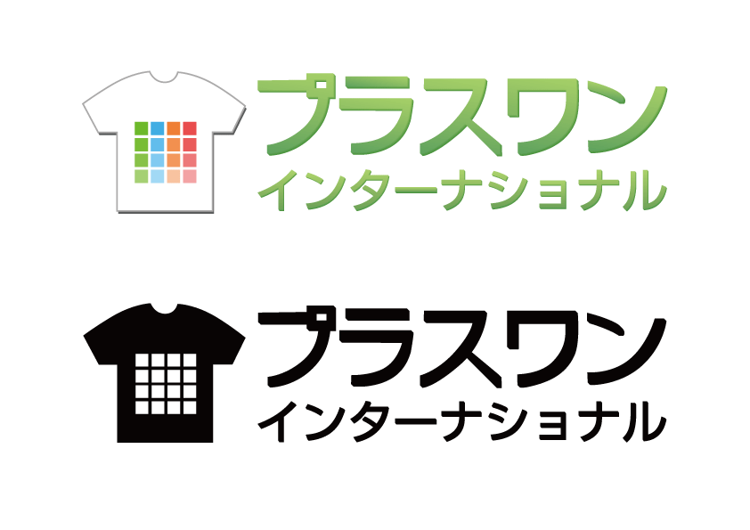
Plus One Cup
2016年8月22日（月 ）
【 タイムスケジュール 】 |  |  |  |  |  |  |  |  |  |  |  |  | 【出場チーム】
20:10～ | 代表者会議 |  |  |  |  |  |  |  |  |  |  |  | じゃがーず
20:15～ | 全体・チーム写真、撮影 |  |  |  |  |  |  |  |  |  |  |  | 新居フットボールクラブ
20：30～ | 試合開始 |  |  |  |  |  |  |  |  |  |  |  | KOSARU MIX
22:30～ | 閉会式 ・ 優勝チーム写真撮影

【 対戦表 】 7分‐1分-7分 ランニングタイム
 | 時間 |  |  | 対戦カード |  |  |  |  |  |  |  |  |  |  | 第２審判
第１試合 | 20:30:00 |  |  | じゃがーず |  |  |  |  | 3 | vs | 3 | 新居フットボールクラブ |  |  | KOSARU MIX
第２試合 | 20:50:00 |  |  | 新居フットボールクラブ |  |  |  |  | 1 | vs | 0 | KOSARU MIX |  |  | じゃがーず
第３試合 | 21:10:00 |  |  | KOSARU MIX |  |  |  |  | 0 | vs | 3 | じゃがーず |  |  | 新居フットボールクラブ
第４試合 | 21:30:00 |  |  | じゃがーず |  |  |  |  | 0 | vs | 4 | 新居フットボールクラブ |  |  | KOSARU MIX
第５試合 | 21:50:00 |  |  | 新居フットボールクラブ |  |  |  |  | 0 | vs | 0 | KOSARU MIX |  |  | じゃがーず
第６試合 | 22:10:00 |  |  | KOSARU MIX |  |  |  |  | 0 | vs | 1 | じゃがーず |  |  | 新居フットボールクラブ

 | じゃがーず |  |  | 新居フットボールクラブ |  |  | KOSARU MIX |  |  | 勝点 |  |  | 得点 | 失点 |  | 得失点差 | 順位
じゃがーず |  |  |  | △ |  |  | ○ |  |  | 7 |  |  | 7 | 7 |  | 0 | 2
 |  |  |  | 3 | - | 3 | 3 | - | 0
 |  |  |  | × |  |  | ○
 |  |  |  | 0 | - | 4 | 1 | - | 0
新居フットボールクラブ | △ |  |  |  |  |  | ○ |  |  | 8 |  |  | 8 | 3 |  | 5 | 1
 | 3 | - | 3 |  |  |  | 1 | - | 0
 | ○ |  |  |  |  |  | △
 | 4 | - | 0 |  |  |  | 0 | - | 0
KOSARU MIX | × |  |  | × |  |  |  |  |  | 1 |  |  | 0 | 5 |  | -5 | 3
 | 0 | - | 3 | 0 | - | 1
 | × |  |  | △
 | 0 | - | 1 | 0 | - | 0

